Worksheet
ID | Title | Preconditions | Section | Steps | Steps (Expected Result) | Step Images | Expected Result Images | Run | Assigned To | Priority | Comment | Status | Tested By | Tested On | Version
C1 | Sistemde kayıtlı e-posta ve şifre ile giriş yap | Kullanıcı https://www.grimelange.com.tr sitesine giriş yapmış olmalıdır. Sistemde geçerli bir e-posta adresi ve şifre kayıtlı olmalıdır. ayseodevdeneme@gmail.com deneme11 | Kullanıcı Girişi (Login) Senaryoları | Kullanıcı ana sayfada ""Hesabım"" butonuna tıklar. Kullanıcı, kayıtlı e-posta adresini ve şifresini giriş alanlarına yazıp ""Giriş Yap"" butonuna tıklar. | Kullanıcı "Üye Girişi" ve "Hızlı Üyelik" ekranını görür. Sistem, kullanıcının doğru bilgilerle giriş yaptığını kontrol eder ve kullanıcıyı hesap sayfasına yönlendirir. |  | 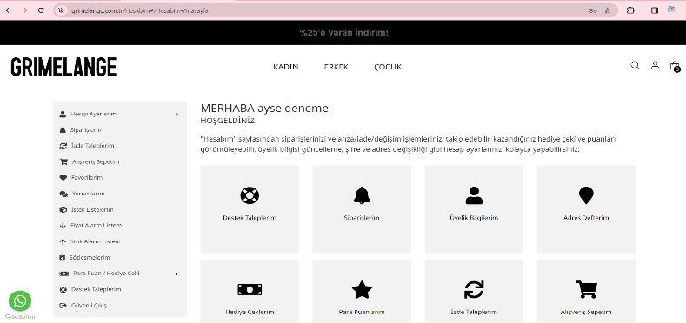 | QA test engineer bootcamp odevi - grimelange | Ayşe mermer | Critical | Sisteme başarılı bir şekilde giriş yapıldığı görüntülenmiştir. | Passed | Ayşe mermer | 1/5/2024 3:17 PM | 1.1
C2 | Sistemde kayıtlı olmayan e-posta ve şifre ile giriş yap | Kullanıcı https://www.grimelange.com.tr sitesine giriş yapmış olmalıdır. Sistemde bu e-posta adresi ve şifreyle kayıtlı bir kullanıcı bulunmamalıdır. | Kullanıcı Girişi (Login) Senaryoları | Kullanıcı ana sayfada "Giriş Yap" butonuna tıklar. Kullanıcı, sistemde kayıtlı olmayan bir e-posta adresi ve şifre ile giriş yapmaya çalışır. | Kullanıcı "Üye Girişi" ve "Hızlı Üyelik" ekranına yönlendirilir. Sistem "Hatalı kullanıcı adı veya şifre, lütfen tekrar deneyiniz!" hata mesajını gösterir. |  |  | QA test engineer bootcamp odevi - grimelange | Ayşe mermer | High | Sistem kayıtlı olmayan bir kullanıcı ile giriş yapılmaya çalışıldığı zaman beklenen hata mesajını gösteriyor. | Passed | Ayşe mermer | 1/3/2024 7:12 PM | 1.1
C3 | E-posta alanın boş gönderilmesi kontrolü | Kullanıcı https://www.grimelange.com.tr sitesine giriş yapmış olmalıdır. | Kullanıcı Girişi (Login) Senaryoları | Kullanıcı ana sayfada "Hesabım" butonuna tıklar. Kullanıcı, e-posta alanını boş bırakarak "Giriş Yap" butonuna tıklar. | Kullanıcı "Üye Girişi" ve "Hızlı Üyelik" ekranını görür. Sistem, e-posta alanının zorunlu olduğunu belirten bir hata mesajı gösterir. |  | 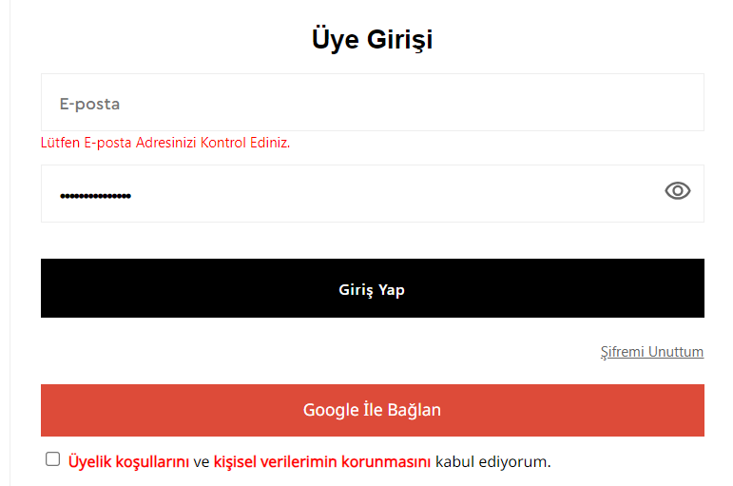 | QA test engineer bootcamp odevi - grimelange | Ayşe mermer | Critical | Sistem başarılı bir şekilde çalışmıştır. Sistem beklenen şekilde e-posta alanının zorunlu olduğunu belirten bir hata mesajı göstermiştir. | Passed | Ayşe mermer | 1/3/2024 7:14 PM | 1.1
C4 | Parola alanın boş gönderilmesi kontrolü | Kullanıcı https://www.grimelange.com.tr sitesine giriş yapmış olmalıdır. | Kullanıcı Girişi (Login) Senaryoları | Kullanıcı ana sayfada "Hesabım" butonuna tıklar. Kullanıcı, şifre alanını boş bırakarak "Giriş Yap" butonuna tıklar. | Kullanıcı "Üye Girişi" ve "Hızlı Üyelik" ekranını görür. Sistem, şifre alanının zorunlu olduğunu belirten bir hata mesajı gösterir. |  | 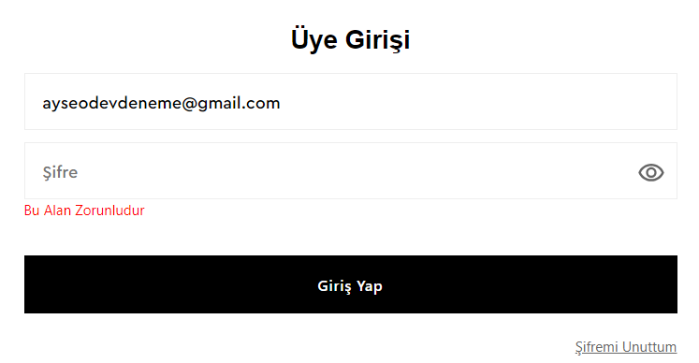 | QA test engineer bootcamp odevi - grimelange | Ayşe mermer | Medium | Sistem başarılı bir şekilde çalışmıştır. Sistem beklenen şekilde şifre alanının zorunlu olduğunu belirten bir hata mesajı göstermiştir. | Passed | Ayşe mermer | 1/3/2024 7:15 PM | 1.1
C5 | E-posta Adresinde '@' İşareti Kontrolü | Kullanıcı https://www.grimelange.com.tr sitesine giriş yapmış olmalıdır. | Kullanıcı Girişi (Login) Senaryoları | Kullanıcı ana sayfada "Hesabım" butonuna tıklar. Kullanıcı, geçerli bir e-posta adresi olmadan "Giriş Yap" butonuna tıklar. | Kullanıcı "Üye Girişi" ve "Hızlı Üyelik" ekranını görür. Sistem, e-posta adresinde '@' işareti olmadığına dair bir hata mesajı gösterir. |  | 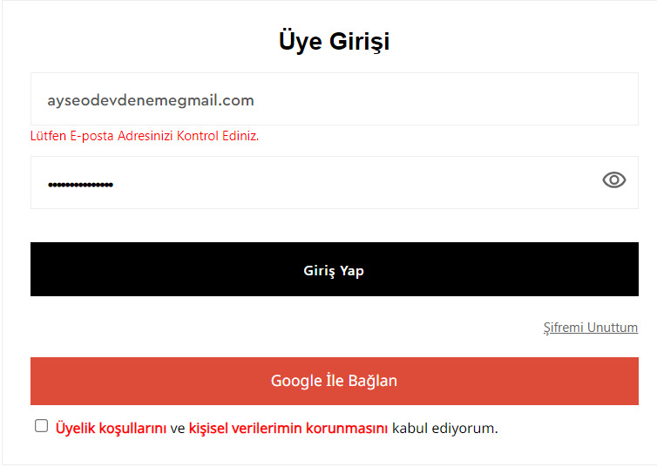 | QA test engineer bootcamp odevi - grimelange | Ayşe mermer | High | Sistem başarılı bir şekilde çalışmıştır ve beklenen şekilde e-posta adresinde '@' işareti olmadığına dair bir hata mesajı göstermiştir. | Passed | Ayşe mermer | 1/3/2024 7:16 PM | 1.1
C6 | Google hesabı kullanılarak giriş yap | Kullanıcı https://www.grimelange.com.tr sitesine giriş yapmış olmalıdır. Geçerli bir Google hesabı olmalıdır. | Kullanıcı Girişi (Login) Senaryoları | Kullanıcı ana sayfada "Hesabım" butonuna tıklar. Kullanıcı ana sayfada "Google ile Giriş Yap" butonuna tıklar. "Üyelik Koşulları" onayı kutusunu onaylar. | Kullanıcı "Üye Girişi" ve "Hızlı Üyelik" ekranını görür. Kullanıcı, Google hesap bilgilerini girer ve izinleri onaylar. Sistem, Google hesabıyla başarılı bir şekilde giriş yapılır ve kullanıcıyı hesap sayfasına yönlendirir. | 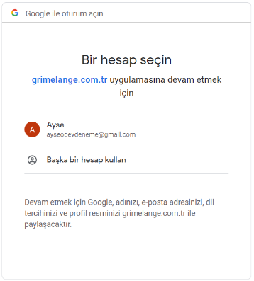 |  | QA test engineer bootcamp odevi - grimelange | Ayşe mermer | Medium | Sistem başarılı bir şekilde Google hesabıyla giriş yapılması için bir pencere açmış ve kullanıcının onayını aldıktan sonra başarılı bir şekilde hesap oluşturmuştur. Hesap oluşumu sonrasında kullanıcıyı hesap sayfasına yönlendirmiştir. | Passed | Ayşe mermer | 1/3/2024 7:19 PM | 1.1
C9 | Google Hesabı ile giriş yapılırken ""Üyelik Koşulları"" Onayı | Kullanıcı https://www.grimelange.com.tr sitesine giriş yapmış olmalıdır. | Kullanıcı Girişi (Login) Senaryoları | Kullanıcı ana sayfada "Hesabım" butonuna tıklar. Kullanıcı görüntülenen sayfada "Google ile Giriş Yap" butonuna tıklar. "Üyelik Koşulları" onayı kutusunu işaretlemez. | Kullanıcı "Üye Girişi" ve "Hızlı Üyelik" ekranını görür. Sistem "Üyelik Koşulları" onayının zorunlu alan olduğuna dair uyarı verir. |  | 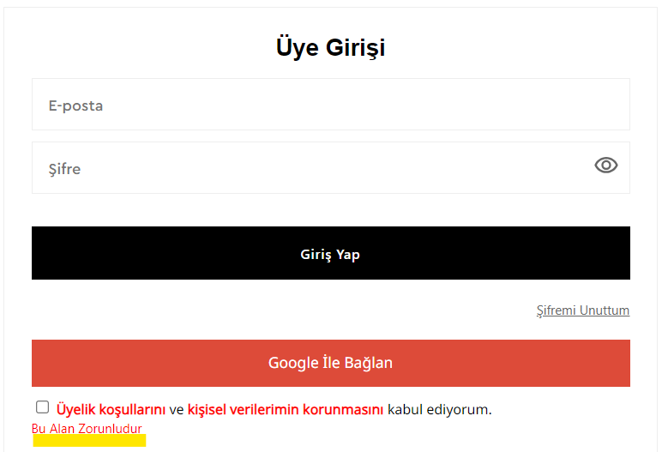 | QA test engineer bootcamp odevi - grimelange | Ayşe mermer | Critical | Sistem beklenildiği şekilde "Üyelik Koşulları" onayının zorunlu alan olduğuna dair bir uyarı vermiştir. | Passed | Ayşe mermer | 1/3/2024 7:20 PM | 1.1
C7 | Şifre alanında maskeleme kontrolü (Şifre Göster/Gizle İşlemi Kontrolü) | Kullanıcı https://www.grimelange.com.tr sitesine giriş yapmış olmalıdır. | Kullanıcı Girişi (Login) Senaryoları | Kullanıcı ana sayfada "Hesabım" butonuna tıklar. Kullanıcı giriş sayfasında şifresini girmek için şifre alana tıklar. | Kullanıcı "Üye Girişi" ve "Hızlı Üyelik" ekranını görür. Kullanıcı, şifreyi girdikten sonra şifrenin gösterilmesi/gizlenmesi için bir kontrol kutusuna tıklar. Kullanıcı bu imgeye tıkladığı zaman şifrenin maskelenip maskelenmediğini kontrol eder. |  | 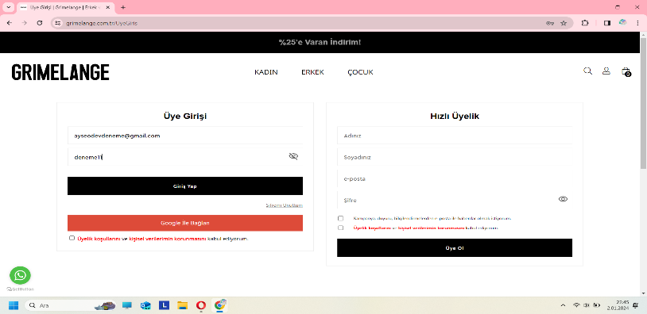 | QA test engineer bootcamp odevi - grimelange | Ayşe mermer | Medium | Sistem şifreyi başarılı bir şekilde maskelemiştir. Sistem kullanıcı şifreyi girdikten sonra fare imleci ile şifreyi kontrol edebildiği gözlemlenmiştir. Sistem beklenildiği gibi imgeye tıklayarak işlem yapmamıştır. | Retest | Ayşe mermer | 1/3/2024 7:25 PM | 1.1
C8 | Şifremi unuttum seçeneği kullanılarak yeni bir şifre talep edilmesi kontrolü | Kullanıcı https://www.grimelange.com.tr sitesine giriş yapmış olmalıdır. Sistemde kayıtlı bir e-posta adresi bulunmalıdır. ayseodevdeneme@gmail.com deneme11 | Kullanıcı Girişi (Login) Senaryoları | Kullanıcı ana sayfada "Hesabım" butonuna tıklar. Kullanıcı giriş sayfasında "Şifremi Unuttum" seçeneğine tıklar. Kullanıcı, kayıtlı e-posta adresini yazar ve güvenlik kodunu girerek yeni bir şifre talebinde bulunur. | Kullanıcı "Üye Girişi" ve "Hızlı Üyelik" ekranını görür. Sistem, kullanıcının kayıtlı e-posta adresinin girmesini ister. Sistem, kullanıcının güvenlik kodunun girmesini ister. | 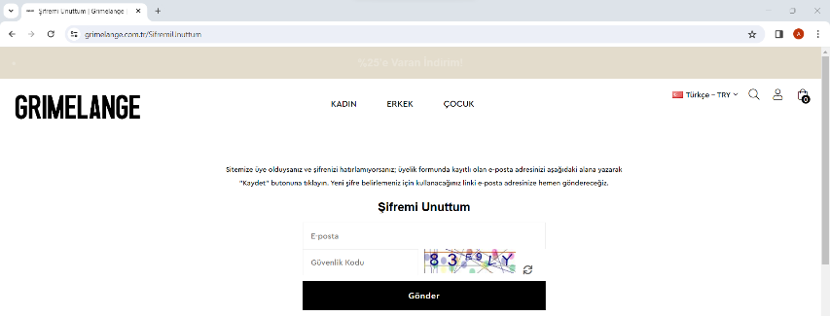 | 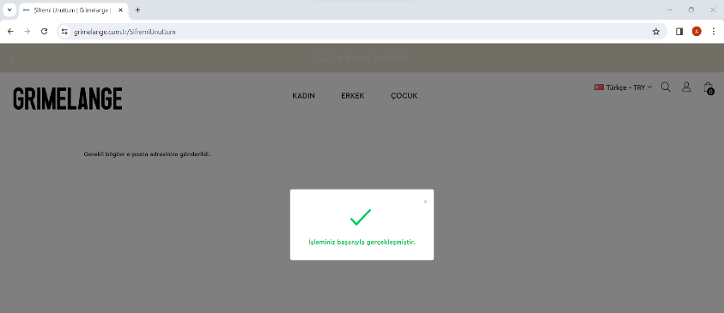 | QA test engineer bootcamp odevi - grimelange | Ayşe mermer | High | Kullanıcı giriş sayfasında ""Şifremi Unuttum"" seçeneğine tıkladıktan sonra sistem kullanıcının kayıtlı e-posta adresini ve güvenlik kodunu girmesini istemiştir. Sistem beklenen şekilde yeni bir şifre talebinin başarıyla alındığı ve kullanıcının e-posta adresine gönderildiğine dair mesajı ekranda göstermiştir. | Passed | Ayşe mermer | 1/3/2024 7:30 PM | 1.1
C13 | Geçerli bilgilerle yeni bir hesap oluşturulur | Kullanıcı https://www.grimelange.com.tr sitesine giriş yapmış olmalıdır. Sistemde kullanılmamış bir e-posta adresiyle ve geçerli bilgilerle bir hesap oluşturulabilir durumda olmalıdır. | Kullanıcı Kaydı (Register) Senaryoları | Kullanıcı ana sayfada "Hesabım" bağlantısına tıklar. Kullanıcı kayıt formundaki "Ad", "Soyad", "E-posta", "Şifre" alanlarını geçerli bilgilerle doldurur. "Üyelik Koşulları" alanını işaretler. Kullanıcı "Üye Ol" butonuna tıklar. | Sistem, kullanıcıyı kayıt sayfasına yönlendirir. Sistem, kullanıcının girdiği bilgileri doğrular ve yeni bir hesap oluşturur. Kullanıcı, başarılı bir şekilde giriş yapar ve sistem tarafından yönlendirilir. |  | 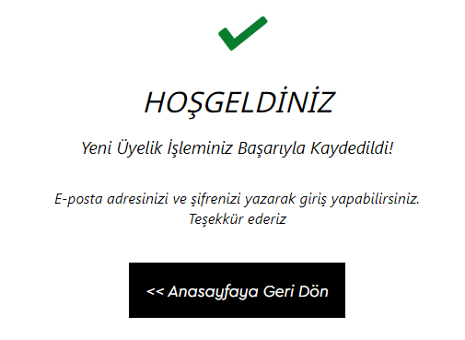 | QA test engineer bootcamp odevi - grimelange | Ayşe mermer | Critical | Sistemin beklenildiği şekilde çalıştığı ve başarıyla yeni bir hesap oluşturulduğu gözlemlenmiştir. | Passed | Ayşe mermer | 1/3/2024 7:33 PM | 1.1
C14 | Geçersiz bir e-posta adresi ile kayıt denemesi yapılır | Kullanıcı https://www.grimelange.com.tr sitesine giriş yapmış olmalıdır. Sistemde kullanılmamış bir e-posta adresi bulunmalıdır ancak bu e-posta adresi geçerli olmayan bir formatta olmalıdır. | Kullanıcı Kaydı (Register) Senaryoları | Kullanıcı ana sayfada "Hesabım" bağlantısına tıklar. Kullanıcı kayıt formundaki "Ad", "Soyad", "E-posta", "Şifre" ve "Üyelik Koşulları" alanlarını geçersiz bir e-posta adresi ile doldurur. "Üyelik Koşulları" alanını işaretler. Kullanıcı "Üye Ol" butonuna tıklar. | Sistem, kullanıcıyı kayıt sayfasına yönlendirir. Sistem, geçersiz e-posta adresi kullanıldığına dair bir hata mesajı gösterir. |  | 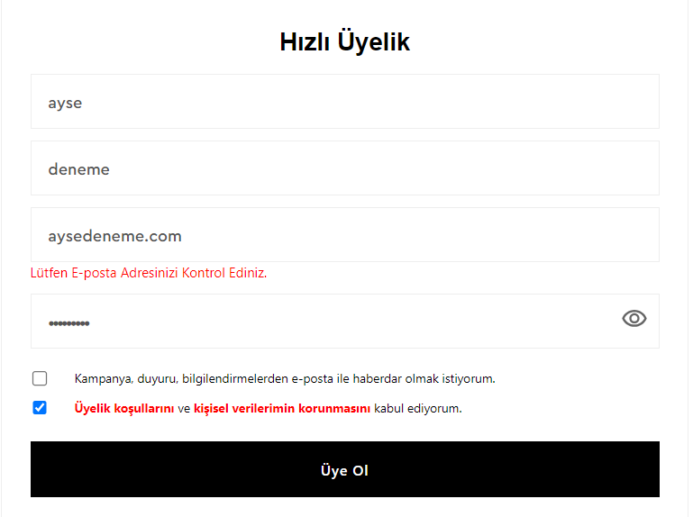 | QA test engineer bootcamp odevi - grimelange | Ayşe mermer | Critical | Sistemin beklenildiği şekilde çalışıldığı ve geçersiz e-posta adresi kullanıldığına dair hata mesajını ekranda gösterildiği gözlemlenmiştir. | Passed | Ayşe mermer | 1/3/2024 7:35 PM | 1.1
C15 | Zaten kayıtlı bir e-posta adresi ile kayıt denemesi yapılır | Kullanıcı https://www.grimelange.com.tr sitesine giriş yapmış olmalıdır. Sistemde, test için kullanılacak bir e-posta adresi ile zaten kayıtlı bir hesap bulunmalıdır. | Kullanıcı Kaydı (Register) Senaryoları | Kullanıcı ana sayfada "Hesabım" bağlantısına tıklar. Kullanıcı kayıt formundaki "Ad", "Soyad", "E-posta", "Şifre" alanlarını daha önce kaydedilmiş bir e-posta adresi ile doldurur. "Üyelik Koşulları" alanını işaretler. Kullanıcı "Üye Ol" butonuna tıklar. | Sistem, kullanıcıyı kayıt sayfasına yönlendirir. Sistem, kullanıcının zaten kayıtlı olduğuna dair bir hata mesajı gösterir. |  | 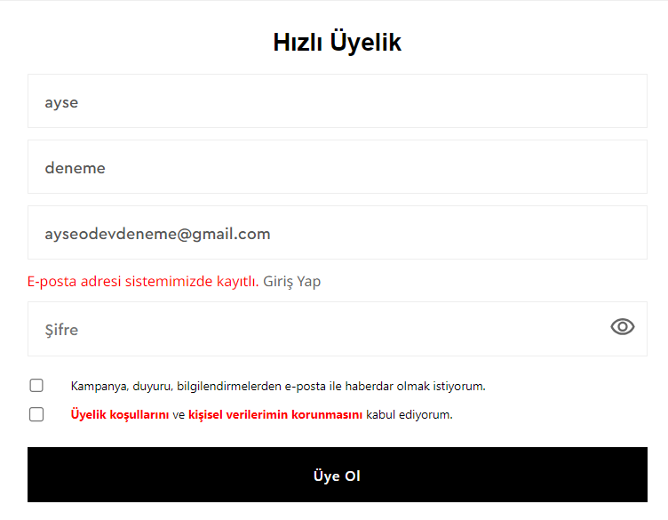 | QA test engineer bootcamp odevi - grimelange | Ayşe mermer | High | Sisteme önceden kayıtlı olan bir e-posta adresi ile kayıt yapılmaya çalışıldığında sistemin e-posta adresinin önceden kayıtlı olduğuna dair bir hata mesajı gösterdiği görüntülenmiştir. | Passed | Ayşe mermer | 1/5/2024 3:18 PM | 1.1
C16 | Zorunlu alanlar eksik bırakılarak kayıt denemesi yapılır | Kullanıcı https://www.grimelange.com.tr sitesine giriş yapmış olmalıdır. | Kullanıcı Kaydı (Register) Senaryoları | Kullanıcı ana sayfada "Hesabım" bağlantısına tıklar. Kullanıcı kayıt formundaki "E-posta", "Şifre" veya "Üyelik Koşulları" alanlarından birini boş bırakarak formu doldurur. Kullanıcı "Üye Ol" butonuna tıklar. | Sistem, kullanıcıyı kayıt sayfasına yönlendirir. Sistem, zorunlu alanların eksik bırakıldığına dair hata mesajlarını gösterir. |  | 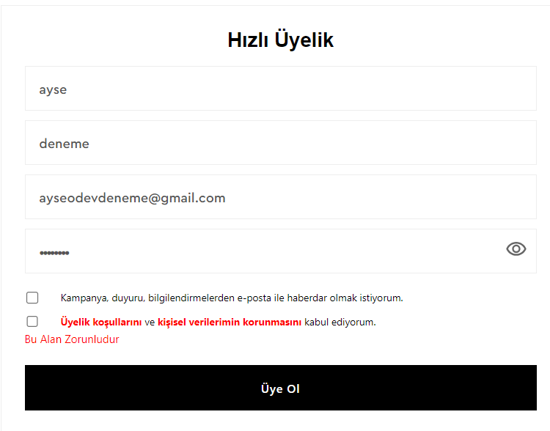 | QA test engineer bootcamp odevi - grimelange | Ayşe mermer | High | Sistemin zorunlu alanları E-posta", "Şifre" veya "Üyelik Koşulları" alanlarıdır. Sisteme zorunlu alanlardan bir tanesini boş bırakarak giriş yapılmaya çalışıldığı zaman sistemin zorunlu alanların eksik bırakıldığına dair bir hata mesajı gösterdiği görüntülenmiştir. | Passed | Ayşe mermer | 1/5/2024 3:18 PM | 1.1
C17 | Şifre Uzunluğu Kontrolü | Kullanıcı https://www.grimelange.com.tr sitesine giriş yapmış olmalıdır. | Kullanıcı Kaydı (Register) Senaryoları | Kullanıcı ana sayfada "Hesabım" bağlantısına tıklar. Kullanıcı şifre alanına 6 karakterden az ve/ya 20 karakterden uzun bir şifre girer. | Sistem, kullanıcıyı kayıt sayfasına yönlendirir. Sistem, kullanıcının şifrenin 6-20 karakter uzunluğunda olması gerektiğini belirten bir hata mesajı gösterir. |  | 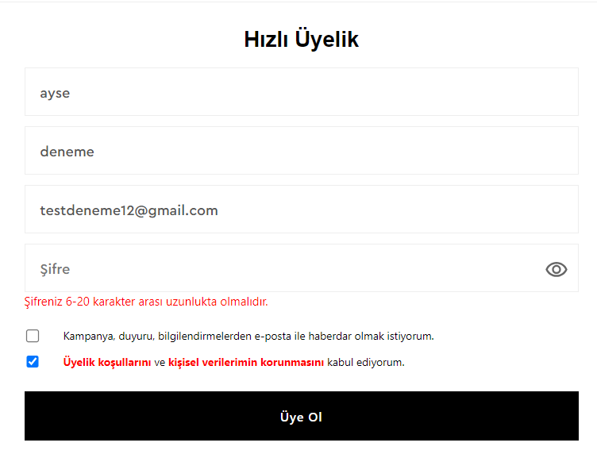 | QA test engineer bootcamp odevi - grimelange | Ayşe mermer | High | Sistemin zorunlu alanları E-posta", "Şifre" veya "Üyelik Koşulları" alanlarıdır. Sisteme zorunlu alanlardan bir tanesini boş bırakarak giriş yapılmaya çalışıldığı zaman sistemin zorunlu alanların eksik bırakıldığına dair bir hata mesajı gösterdiği görüntülenmiştir. | Passed | Ayşe mermer | 1/5/2024 3:19 PM | 1.1
C18 | Ürün arama | Kullanıcı https://www.grimelange.com.tr sitesine giriş yapmış olmalıdır. Sistemde bir kullanıcı hesabı bulunmalıdır. Site üzerinde aranacak bir ürün adı mevcut olmalıdır. | Ürün Arama ve Listeleme Senaryoları | Kullanıcı ana sayfada bulunan arama çubuğuna belirli bir ürün adı yazar. | Arama sonuçları sayfasına yönlendirilir. Arama sonuçları arasında ilgili ürünün doğru bir şekilde listelendiğini kontrol eder. | 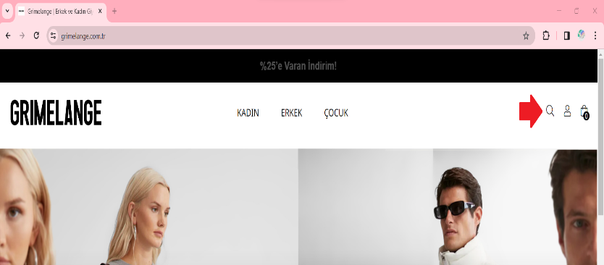 | 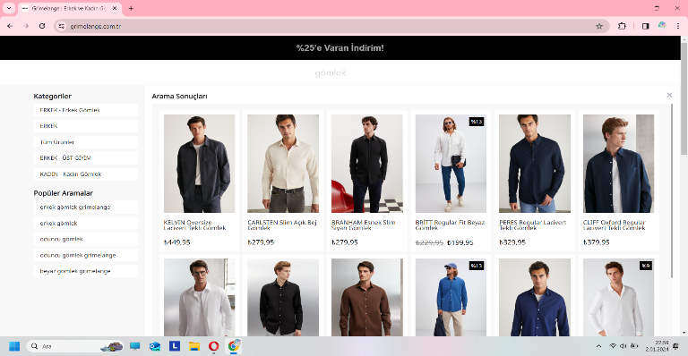 | QA test engineer bootcamp odevi - grimelange | Ayşe mermer | High | Sistem başarılı bir şekilde çalışmıştır ve aranan ürünleri listelemiştir. | Passed | Ayşe mermer | 1/5/2024 3:19 PM | 1.1
C19 | Kategoriye göre ürünleri listeleme | Kullanıcı https://www.grimelange.com.tr sitesine giriş yapmış olmalıdır. Sistemde bir kullanıcı hesabı bulunmalıdır. Kategori seçimine uygun ürünler sistemde kayıtlı olmalıdır. | Ürün Arama ve Listeleme Senaryoları | Kullanıcı ana sayfada bulunan kategori menüsünden bir kategori seçer. | Seçilen kategoriye ait ürünlerin listelendiği sayfaya yönlendirilir. Listelenen ürünlerin doğru bir şekilde kategoriye ait olduğunu kontrol eder. |  |  | QA test engineer bootcamp odevi - grimelange | Ayşe mermer | High | Sistem başarılı bir şekilde çalışmıştır ve seçilmiş olan kategoriye göre ürünleri listelemiştir. | Passed | Ayşe mermer | 1/5/2024 3:19 PM | 1.1
C20 | Filtreleri kullanarak ürünleri sıralama | Kullanıcı https://www.grimelange.com.tr sitesine giriş yapmış olmalıdır. Sistemde bir kullanıcı hesabı bulunmalıdır. Farklı filtre seçenekleri kullanılarak sıralanabilecek ürünler sistemde kayıtlı olmalıdır. | Ürün Arama ve Listeleme Senaryoları | Kullanıcı ürün listeleme sayfasında bulunan filtre seçeneklerinden birkaçını seçer. | Seçilen filtreler doğrultusunda ürünlerin sıralandığı sayfaya yönlendirilir. Filtrelerin doğru çalışıp çalışmadığını kontrol eder. | 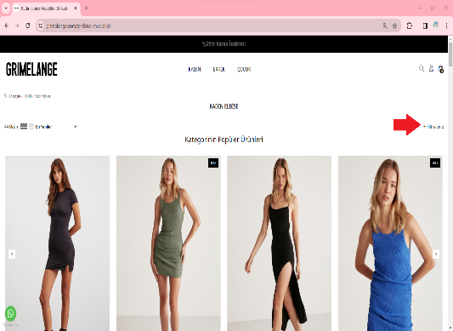 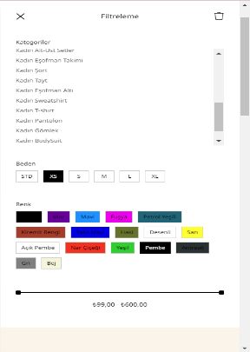 |  | QA test engineer bootcamp odevi - grimelange | Ayşe mermer | High | Sistem başarılı bir şekilde çalışmıştır ve kullanıcının yapmış olduğu filtreleme işlemine göre uygun olan ürünleri listelemiştir. | Passed | Ayşe mermer | 1/5/2024 3:20 PM | 1.1
C21 | Ürün detaylarına bakma | Kullanıcı https://www.grimelange.com.tr sitesine giriş yapmış olmalıdır. Sistemde bir kullanıcı hesabı bulunmalıdır. Listelenen ürünler sistemde kayıtlı olmalıdır. | Ürün Arama ve Listeleme Senaryoları | Kullanıcı ürün listeleme sayfasında bulunan bir ürüne tıklar. | Ürün detay sayfasına yönlendirilir. Ürün detaylarının doğru bir şekilde görüntülendiğini kontrol eder. |  |  | QA test engineer bootcamp odevi - grimelange | Ayşe mermer | High | Sistem kullanıcının seçmiş olduğu ürünün sayfasına başarılı bir şekilde girmiştir. Açılan sayfada kullanıcının aşağı-yukarı yön hareketleri ile ürün hakkında daha fazla bilgiyi görüntülediği gözlemlenmiştir. | Passed | Ayşe mermer | 1/5/2024 3:20 PM | 1.1
C22 | Favorilere ürün ekleme | Kullanıcı https://www.grimelange.com.tr sitesine giriş yapmış olmalıdır. Sistemde bir kullanıcı hesabı bulunmalıdır. Favorilere eklenecek bir ürün sistemde mevcut olmalıdır. | Ürün Arama ve Listeleme Senaryoları | Kullanıcı ürün listeleme sayfasında bir ürüne tıklar. Ürün detay sayfasında "Favorilere Ekle" butonuna tıklar. Çıkan ekrandan grubu seçer veya yeni grup oluşturur. | Sistem ürünün başarılı bir şekilde favorilere eklendiğine dair bilgi metni gösterir. | 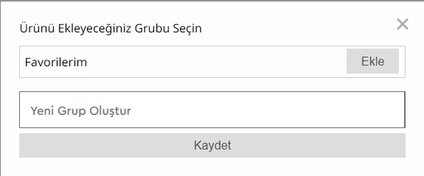 | 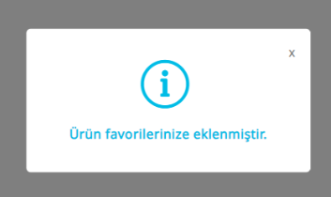 | QA test engineer bootcamp odevi - grimelange | Ayşe mermer | High | Sistem ürünün başarılı bir şekilde favorilere eklendiğine dair bilgi metni göstermiştir. Favorilere gidip bakıldığı zaman ürünün orada ekli olduğu görüntülenmiştir. | Passed | Ayşe mermer | 1/5/2024 3:20 PM | 1.1
C23 | Favorilerden ürün çıkartma | Kullanıcı https://www.grimelange.com.tr sitesine giriş yapmış olmalıdır. Sistemde bir kullanıcı hesabı bulunmalıdır. Favorilerden çıkartılacak bir ürün, kullanıcının favori listesinde bulunmalıdır. | Ürün Arama ve Listeleme Senaryoları | Kullanıcı hesabına giriş yapar. Favori ürünlerini listeleme seçeneğine tıklar. Favori ürünler listesindeki bir ürünün altında yer alan "Favorilerden Kaldır" seçeneğine tıklar. Açılan onay sayfasından "EVET" yazısına tıklar. | Sistem kullanıcıya ürünün başarılı bir şekilde silindiği bilgisini verir. |  | 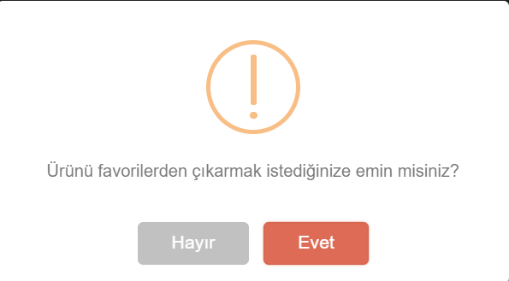 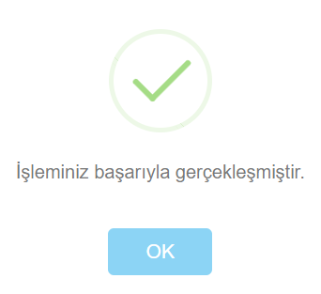 | QA test engineer bootcamp odevi - grimelange | Ayşe mermer | High | Sistem ürünün başarılı bir şekilde favorilerden çıkarıldığına dair bilgi metni göstermiştir. Favorilere gidip bakıldığı zaman ürünün orada olmadığı görüntülenmiştir. | Passed | Ayşe mermer | 1/5/2024 3:20 PM | 1.1
C24 | Ürünü sepete ekleme | Kullanıcı https://www.grimelange.com.tr sitesine giriş yapmış olmalıdır. Sistemde bir kullanıcı hesabı bulunmalıdır. Sepete eklenmek istenen bir ürün sisteme kayıtlı olmalıdır. | Alışveriş Sepeti Senaryoları | Kullanıcı ürün listeleme sayfasında bir ürüne tıklar. Ürün detay sayfasında "Sepete Ekle" butonuna tıklar. Sepet ikonuna giderek sepetin içeriğini kontrol eder. | Sistem ürünün sepete eklendiğine dair bilgi verir. Sepete ürün eklenmiş olmalıdır. |  | 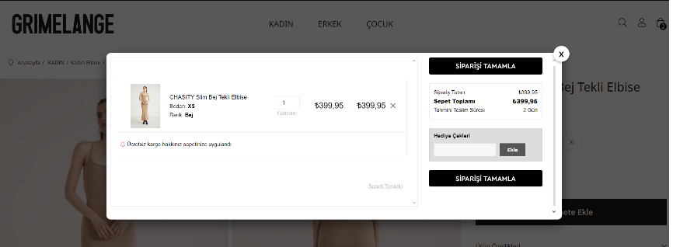 | QA test engineer bootcamp odevi - grimelange | Ayşe mermer | Medium | Seçilen ürünün başarılı bir şekilde sepete eklendiği görüntülenmiştir. Sistemin ürünün sepete eklendiğine dair bilgi mesajını ekranda gösterdiği görüntülenmiştir. | Passed | Ayşe mermer | 1/5/2024 3:21 PM | 1.1
C25 | Sepeti güncelleme | Kullanıcı https://www.grimelange.com.tr sitesine giriş yapmış olmalıdır. Sistemde bir kullanıcı hesabı bulunmalıdır. Sepete eklenmiş en az bir ürün olmalıdır. | Alışveriş Sepeti Senaryoları | Sepet ikonuna giderek sepetin içeriğini kontrol eder. Kullanıcı sepetteki bir ürünün miktarını günceller. | Sepetteki ürün miktarı kullanıcının girdiği değere güncellenmiş olmalıdır. Değişen ürün miktarına bağlı olarak fiyat bilgisi güncellenmiş olmalıdır. |  | 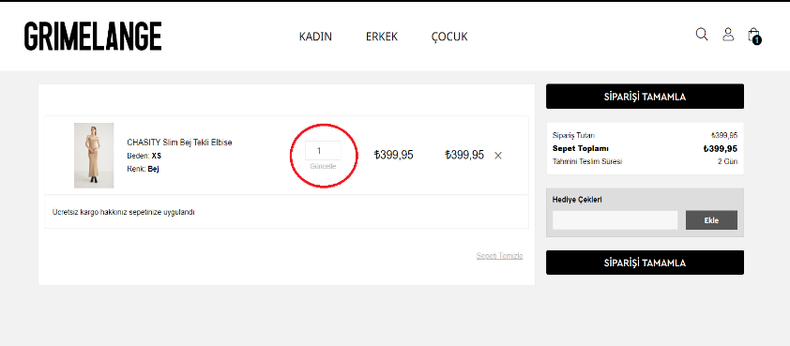 | QA test engineer bootcamp odevi - grimelange | Ayşe mermer | Medium | Sepetteki ürün miktarının ve buna bağlı olarak fiyat bilgisinin başarılı bir şekilde değiştiği gözlemlenmiştir. | Passed | Ayşe mermer | 1/5/2024 3:21 PM | 1.1
C26 | Sepeti boşaltma veya ürün kaldırma | Kullanıcı https://www.grimelange.com.tr sitesine giriş yapmış olmalıdır. Sistemde bir kullanıcı hesabı bulunmalıdır. Sepete eklenmiş en az bir ürün olmalıdır. | Alışveriş Sepeti Senaryoları | Kullanıcı sepet ikonuna giderek sepetin içeriğini kontrol eder. Kullanıcı sepetteki ürünleri tamamen kaldırma veya belirli bir ürünü sepetten kaldırma işlemlerini gerçekleştirir. | Sepet boşaltıldığında veya belirli bir ürün kaldırıldığında sepetin içeriği güncellenmiş olmalıdır. |  | 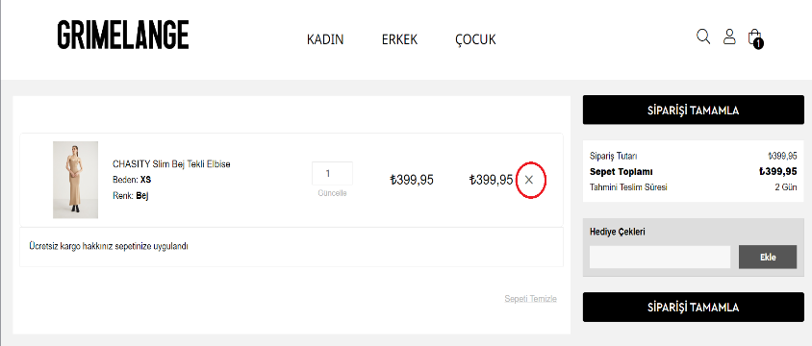 | QA test engineer bootcamp odevi - grimelange | Ayşe mermer | High | Kullanıcı sepette yer alan ""Sepeti Temizle" ibaresine veya ürünün yanında yer alan "X" işaretine tıkladığı zaman sistemin önce bir uyarı verdiği ve kullanıcının "Evet" "Hayır" kararına uygun işlem yaptığı gözlemlenmiştir. Kullanıcı eğer "Evet" seçeneğini seçerse sistemin sepetteki ürünü başarılı bir şekilde sildiği gözlemlenmiştir. Kullanıcı eğer "Hayır" seçeneğini seçerse sistemin herhangi bir değişiklik yapmadığı gözlemlenmiştir. | Passed | Ayşe mermer | 1/5/2024 3:21 PM | 1.1
C27 | Hediye çeki kullanma | Kullanıcı https://www.grimelange.com.tr sitesine giriş yapmış olmalıdır. Sistemde bir kullanıcı hesabı bulunmalıdır. Sepete eklenmiş bir ürün olmalıdır. Kullanılabilir bir kupon veya indirim kodu sisteme tanımlı olmalıdır. | Alışveriş Sepeti Senaryoları | Kullanıcı sepet ikonuna giderek sepetin içeriğini kontrol eder. Hediye çeki alanına alanına geçerli bir kod girer. Toplam tutarın doğru bir şekilde güncellendiğini kontrol eder. | Toplam tutar, kullanıcının girdiği kupon veya indirim koduna göre güncellenmiş olmalıdır. |  | 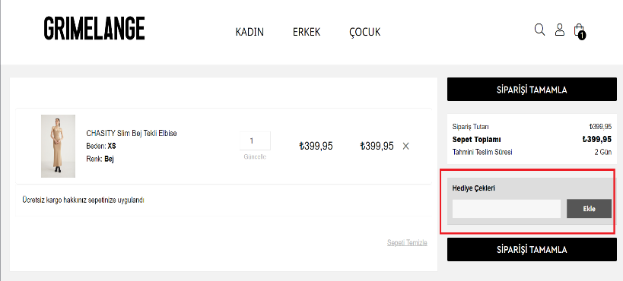 | QA test engineer bootcamp odevi - grimelange | Ayşe mermer | Medium | Sistemde şuan kayıtlı olan bir hediye çeki olmadığı için sistemin nasıl davrandığı gözlemlenememiştir. | Retest | Ayşe mermer | 1/5/2024 3:22 PM | 1.1
C28 | Sepeti onaylama ve zorunlu alan kontrolü | Kullanıcı https://www.grimelange.com.tr sitesine giriş yapmış olmalıdır. Sistemde bir kullanıcı hesabı bulunmalıdır. ayseodevdeneme@gmail.com deneme11 Sepete en az bir ürün eklenmiş olmalıdır. | Ödeme ve Sipariş Senaryoları | Kullanıcı sepete gider ve sipariş tamamlaya tıklar. Kullanıcı adres sayfasına yönlendirilir. Kullanıcı, adres başlığı, ad, soyad, telefon, adres, ülke, şehir, ilçe zorunlu alanları doldurur. Kullanıcı, "Kaydet" butonuna tıklar. | Eğer zorunlu alanlar eksiksiz ve doğru bir şekilde doldurulmuşsa, kullanıcı ödeme seçenekleri sayfasına yönlendirilir. Eksik veya hatalı bir alan varsa, sistem kullanıcıya uygun bir hata mesajı gösterir. |  | 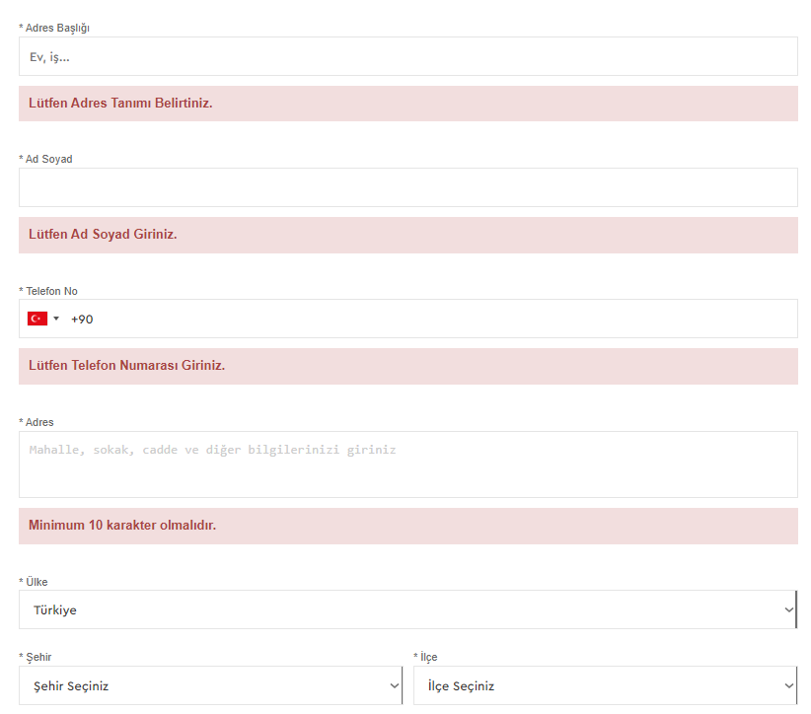 | QA test engineer bootcamp odevi - grimelange | Ayşe mermer | High | Kullanıcı eğer zorunlu alanlardan bir yada birkaçını boş bırakırsa sistemin işleme devam etmediği ve gerekli uyarıları gösterdiği gözlemlenmiştir. Kullanıcı bütün zorunlu alanları eksiksiz bir şekilde doldurduğunda sistemin başarılı bir şekilde çalıştığı gözlemlenmiştir. | Passed | Ayşe mermer | 1/5/2024 3:22 PM | 1.1
C29 | Adres karakter uzunluğu kontrolü | Kullanıcı https://www.grimelange.com.tr sitesine giriş yapmış olmalıdır. Sistemde bir kullanıcı hesabı bulunmalıdır. Sepete en az bir ürün eklenmiş olmalıdır. | Ödeme ve Sipariş Senaryoları | Kullanıcı sepete gider ve sipariş tamamlaya tıklar. Kullanıcı adres sayfasına yönlendirilir. Kullanıcı, adres alanına minimum 10 karakterden oluşan bir adres girer. Kullanıcı, diğer zorunlu alanları doldurur. Kullanıcı, "Kaydet" butonuna tıklar. | Eğer adres alanı minimum 10 karakterden oluşuyorsa, kullanıcı sipariş onay sayfasına yönlendirilir. Değilse, sistem kullanıcıya uygun bir hata mesajı gösterir. |  |  | QA test engineer bootcamp odevi - grimelange | Ayşe mermer | High | Sistemin başarılı bir şekilde çalıştığı gözlemlenmiştir. | Passed | Ayşe mermer | 1/5/2024 3:22 PM | 1.1
C30 | Ad-Soyad kontrolü | Kullanıcı https://www.grimelange.com.tr sitesine giriş yapmış olmalıdır. Sistemde bir kullanıcı hesabı bulunmalıdır. Sepete en az bir ürün eklenmiş olmalıdır. | Ödeme ve Sipariş Senaryoları | Kullanıcı sepete gider ve sipariş tamamlaya tıklar. Kullanıcı adres sayfasına yönlendirilir. Kullanıcı, ad-soyad alanını boş bırakır veya geçerli olmayan bir değer girer. Kullanıcı, diğer zorunlu alanları doldurur. Kullanıcı, "Kaydet" butonuna tıklar. | Eğer ad-soyad alanı geçerliyse, kullanıcı ödeme seçenekleri sayfasına yönlendirilir. Değilse, sistem kullanıcıya uygun bir hata mesajı gösterir. |  |  | QA test engineer bootcamp odevi - grimelange | Ayşe mermer | High | Sistemin başarılı bir şekilde çalıştığı gözlemlenmiştir. | Passed | Ayşe mermer | 1/5/2024 3:23 PM | 1.1
C31 | Telefon numarası kontrolü | Kullanıcı https://www.grimelange.com.tr sitesine giriş yapmış olmalıdır. Sistemde bir kullanıcı hesabı bulunmalıdır. Sepete en az bir ürün eklenmiş olmalıdır. | Ödeme ve Sipariş Senaryoları | Kullanıcı sepete gider ve sipariş tamamlaya tıklar. Kullanıcı adres sayfasına yönlendirilir. Kullanıcı, telefon numarası alanını boş bırakır veya geçerli olmayan bir değer girer. Kullanıcı, diğer zorunlu alanları doldurur. Kullanıcı, "Kaydet" butonuna tıklar. | Eğer telefon numarası alanı geçerliyse, kullanıcı ödeme seçenekleri sayfasına yönlendirilir. Değilse, sistem kullanıcıya uygun bir hata mesajı gösterir. |  |  | QA test engineer bootcamp odevi - grimelange | Ayşe mermer | High | Sistemin başarılı bir şekilde çalıştığı gözlemlenmiştir. | Passed | Ayşe mermer | 1/5/2024 3:23 PM | 1.1
C32 | Ülke kontrolü | Kullanıcı https://www.grimelange.com.tr sitesine giriş yapmış olmalıdır. Sistemde bir kullanıcı hesabı bulunmalıdır. Sepete en az bir ürün eklenmiş olmalıdır. | Ödeme ve Sipariş Senaryoları | Kullanıcı sepete gider ve sipariş tamamlaya tıklar. Kullanıcı adres sayfasına yönlendirilir. Kullanıcı, ülke alanını "ülke seçiniz" olarak bırakır. Kullanıcı, diğer zorunlu alanları doldurur. Kullanıcı, "Kaydet" butonuna tıklar. | Eğer ülke alanı geçerliyse, kullanıcı sipariş onay sayfasına yönlendirilir. Değilse, sistem kullanıcıya uygun bir hata mesajı gösterir. |  |  | QA test engineer bootcamp odevi - grimelange | Ayşe mermer | High | Sistemin ülke bilgisi "Türkiye" olarak seçili geldiği gözlemlenmiştir. Kullanıcı kendi "ülke seçiniz" olarak seçim yaptığında sistemin hata mesajını başarılı bir şekilde gösterdiği ve işleme izin vermediği gözlemlenmiştir. | Passed | Ayşe mermer | 1/5/2024 3:23 PM | 1.1
C33 | Şehir kontrolü | Kullanıcı https://www.grimelange.com.tr sitesine giriş yapmış olmalıdır. Sistemde bir kullanıcı hesabı bulunmalıdır. Sepete en az bir ürün eklenmiş olmalıdır. | Ödeme ve Sipariş Senaryoları | Kullanıcı sepete gider ve sipariş tamamlaya tıklar. Kullanıcı adres sayfasına yönlendirilir. Kullanıcı, şehir alanını "şehir seçiniz" olarak bırakır. Kullanıcı, diğer zorunlu alanları doldurur. Kullanıcı, "Kaydet" butonuna tıklar. | Eğer şehir alanı geçerliyse, kullanıcı sipariş onay sayfasına yönlendirilir. Değilse, sistem kullanıcıya uygun bir hata mesajı gösterir. |  |  | QA test engineer bootcamp odevi - grimelange | Ayşe mermer | High | Sistemin şehir bilgisi boş bırakıldığında hata mesajını başarılı bir şekilde gösterdiği ve işleme izin verilmediği gözlemlenmiştir. | Passed | Ayşe mermer | 1/5/2024 3:23 PM | 1.1
C34 | İlçe kontrolü | Kullanıcı https://www.grimelange.com.tr sitesine giriş yapmış olmalıdır. Sistemde bir kullanıcı hesabı bulunmalıdır. Sepete en az bir ürün eklenmiş olmalıdır. | Ödeme ve Sipariş Senaryoları | Kullanıcı sepete gider ve sipariş tamamlaya tıklar. Kullanıcı adres sayfasına yönlendirilir. Kullanıcı, ilçe alanını "ilçe seçiniz" olarak bırakır. Kullanıcı, diğer zorunlu alanları doldurur. Kullanıcı, "Kaydet" butonuna tıklar. | Eğer ilçe alanı geçerliyse, kullanıcı sipariş onay sayfasına yönlendirilir. Değilse, sistem kullanıcıya uygun bir hata mesajı gösterir. |  |  | QA test engineer bootcamp odevi - grimelange | Ayşe mermer | High | Sistemin ilçe bilgisi boş bırakıldığında hata mesajını başarılı bir şekilde gösterdiği ve işleme izin verilmediği gözlemlenmiştir. | Passed | Ayşe mermer | 1/5/2024 3:24 PM | 1.1
C35 | Ödeme sayfası sözleşme onayı zorunlu alan kontrolü | Kullanıcı https://www.grimelange.com.tr sitesine giriş yapmış olmalıdır. Sistemde bir kullanıcı hesabı bulunmalıdır. Sepete en az bir ürün eklenmiş olmalıdır. Kullanıcı ödeme sayfasına yönlendirilmiş olmalıdır. | Ödeme ve Sipariş Senaryoları | Kullanıcı ödeme sayfasında "Sözleşmeyi Onayla seçeneği ile karşılaşır. Kullanıcı, sözleşmeyi inceleyerek onaylamak isterse, ilgili onay kutusunu işaretler. | Eğer kullanıcı sözleşmeyi onaylamışsa ve diğer zorunlu alanlar eksiksiz doldurulmuşsa, sipariş ödeme sayfasına yönlendirilir. Eğer sözleşme onaylanmamışsa veya diğer zorunlu alanlar eksikse, sistem kullanıcıya uygun bir hata mesajı gösterir. |  |  | QA test engineer bootcamp odevi - grimelange | Ayşe mermer | High | Sistemin beklenildiği şekilde çalıştığı gözlemlenmiştir. | Passed | Ayşe mermer | 1/5/2024 3:24 PM | 1.1
C36 | Tek çekim ile ödeme | Kullanıcı https://www.grimelange.com.tr sitesine giriş yapmış olmalıdır. Sistemde bir kullanıcı hesabı bulunmalıdır. Sepete en az bir ürün eklenmiş olmalıdır. Kullanıcı ödeme sayfasına yönlendirilmiş olmalıdır. | Ödeme ve Sipariş Senaryoları | Kullanıcı ödeme sayfasında "Tek Çekim" seçeneğini seçer. Kullanıcı, ad-soyad, kart bilgisi, son kullanma tarihi, CVV gibi gerekli alanları doldurur. Kullanıcı, "Ödeme yap" butonuna tıklar. | Eğer ödeme başarılıysa, kullanıcı sipariş onay sayfasına yönlendirilir |  |  | QA test engineer bootcamp odevi - grimelange | Ayşe mermer | High |  | Untested | Ayşe mermer |  | 1.1
C37 | Kart bilgisi kontrolü | Kullanıcı https://www.grimelange.com.tr sitesine giriş yapmış olmalıdır. Sistemde bir kullanıcı hesabı bulunmalıdır. Sepete en az bir ürün eklenmiş olmalıdır. Kullanıcı ödeme sayfasına yönlendirilmiş olmalıdır. | Ödeme ve Sipariş Senaryoları | Kullanıcı ödeme sayfasında ödeme yöntemini seçer (tek çekim, taksitli ödeme, diğer ödeme yöntemi). Kullanıcı, ad-soyad, kart bilgisi, son kullanma tarihi, CVV gibi gerekli kart bilgilerini doldurur. Kullanıcı, "Ödeme yap" butonuna tıklar. | Eğer kart bilgileri geçerliyse, kullanıcı sipariş onay sayfasına yönlendirilir. Geçerli değilse, sistem kullanıcıya uygun bir hata mesajı gösterir ve ödeme işlemi gerçekleştirilmez. |  | 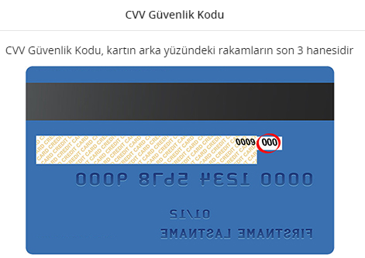 | QA test engineer bootcamp odevi - grimelange | Ayşe mermer | High | Sistemin başarılı bir şekilde çalıştığı gözlemlenmiştir. | Passed | Ayşe mermer | 1/5/2024 3:24 PM | 1.1
C38 | Taksitli ödeme | Kullanıcı https://www.grimelange.com.tr sitesine giriş yapmış olmalıdır. Sistemde bir kullanıcı hesabı bulunmalıdır. Sepete en az bir ürün eklenmiş olmalıdır. Kullanıcı ödeme sayfasına yönlendirilmiş olmalıdır. | Ödeme ve Sipariş Senaryoları | Kullanıcı ödeme sayfasında "Taksitli Ödeme" seçeneğini seçer. Kullanıcı, kart seçimi ve taksit seçimi yapar. Kullanıcı, ad-soyad, kart bilgisi, son kullanma tarihi, CVV gibi gerekli alanları doldurur. Kullanıcı, "Ödeme Yap" butonuna tıklar. | Eğer ödeme başarılıysa, kullanıcı sipariş onay sayfasına yönlendirilir. | 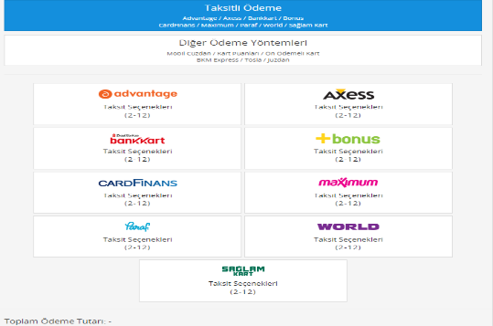 | 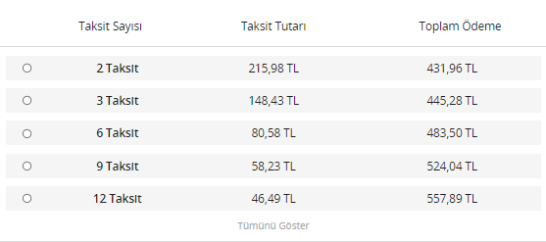 | QA test engineer bootcamp odevi - grimelange | Ayşe mermer | Medium |  | Untested | Ayşe mermer |  | 1.1
C39 | Üyelik bilgilerim güncelleme | Kullanıcı https://www.grimelange.com.tr sitesine giriş yapmış olmalıdır. Sistemde bir kullanıcı hesabı bulunmalıdır. Kullanıcı giriş yapmış olmalıdır. | Hesap Yönetimi Senaryoları | Kullanıcı hesap ayarlarına giderek "Üyelik Bilgilerim" bölümünü seçer. Kullanıcı, ad, soyad, e-posta gibi bilgileri günceller. Kullanıcı, güncel bilgilerle "Kaydet" butonuna tıklar. | Eğer bilgiler güncellendiyse, kullanıcıya bilgilerin başarıyla güncellendiğine dair bir bildirim gösterilir. |  | 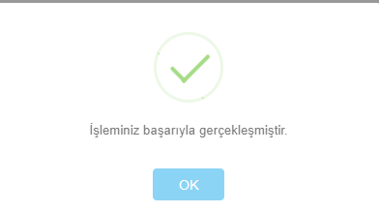 | QA test engineer bootcamp odevi - grimelange | Ayşe mermer | Medium | Sistemin "Üyelik Bilgilerim" bölümünde üye olurken sorulan zorunlu alanlar dışında kullanıcının telefonu, öğrenim durumu, cinsiyeti, mesleği gibi bilgilerin yer almış olduğu bir sayfa açılmıştır. Kullanıcı burada herhangi bir değişiklik yapması ve yaptığı değişiklikleri kaydetmesi durumunda sistemin bilgi mesajı gösterdiği görüntülenmiştir. | Passed | Ayşe mermer | 1/5/2024 3:24 PM | 1.1
C40 | Üyelik silme | Kullanıcı https://www.grimelange.com.tr sitesine giriş yapmış olmalıdır. Sistemde bir kullanıcı hesabı bulunmalıdır. Kullanıcı giriş yapmış olmalıdır. | Hesap Yönetimi Senaryoları | Kullanıcı hesap ayarlarına giderek "Üyelik Bilgilerim" bölümünü seçer. Kullanıcı açılan sayfada "Üyelik Bilgilerimi Sil" seçeneğini seçer. | Sistem, kullanıcıya üyelik silme işleminin kalıcı olduğunu ve bu işlemin geri alınamayacağını belirten bir uyarı gösterir. Eğer üyelik silme işlemi başarılıysa, kullanıcı sistemden çıkış yapılır ve hesabı silinir. | 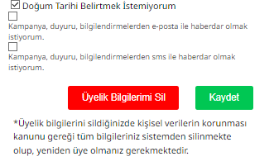 | 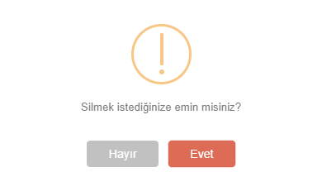 | QA test engineer bootcamp odevi - grimelange | Ayşe mermer | Medium | Sistem beklenildiği şekilde çalışmıştır, uyarı mesajı görüntülenmiş ve kullanıcının onayı alındıktan sonra üye kaydı silinmiştir. Silme işlemi sonucunda ana ekrana dönüş yapılmıştır. | Passed | Ayşe mermer | 1/5/2024 3:25 PM | 1.1
C41 | Şifre değiştirme | Kullanıcı https://www.grimelange.com.tr sitesine giriş yapmış olmalıdır. Sistemde bir kullanıcı hesabı bulunmalıdır. Kullanıcı giriş yapmış olmalıdır. | Hesap Yönetimi Senaryoları | Kullanıcı hesap ayarlarına giderek "Şifre Değiştir" bölümünü seçer. Kullanıcı, mevcut şifresini, yeni şifresini ve yeni şifreyi tekrar girer. Kullanıcı resimle belirtilen güvenlik kodunu girer. Kullanıcı, güncel şifre bilgileriyle "Kaydet" butonuna tıklar. | Eğer şifre değiştirme işlemi başarılıysa, kullanıcıya şifrenin başarıyla değiştirildiğine dair bir bildirim gösterilir. |  |  | QA test engineer bootcamp odevi - grimelange | Ayşe mermer | Medium | Sistem beklenildiği şekilde çalışmıştır, şifre başarılı şekilde değişmiştir ve bilgi mesajı ekranda görüntülenmiştir. | Passed | Ayşe mermer | 1/5/2024 3:25 PM | 1.1
C42 | Adres defterini güncelleme | Kullanıcı https://www.grimelange.com.tr sitesine giriş yapmış olmalıdır. Sistemde bir kullanıcı hesabı bulunmalıdır. Kullanıcı giriş yapmış olmalıdır. | Hesap Yönetimi Senaryoları | Kullanıcı hesap ayarlarına giderek "Adres Defterim" bölümünü seçer. Kullanıcı, mevcut adres bilgilerini günceller veya yeni bir adres ekler. Kullanıcı, güncel bilgilerle "Kaydet" veya benzeri bir butona tıklar. | Eğer adres bilgileri güncellendi veya yeni bir adres eklendiyse, kullanıcıya işlem başarıyla tamamlandığına dair bir bildirim gösterilir. |  |  | QA test engineer bootcamp odevi - grimelange | Ayşe mermer | Medium | Sistemin yeni adres eklendiği zaman veya var olan adres değiştiği zaman başarılı bir şekilde değişim yaptığı gözlemlenmiştir fakat kullanıcıya herhangi bir geribildirimde bulunmamıştır. | Retest | Ayşe mermer | 1/5/2024 3:25 PM | 1.1
C43 | Güvenli çıkış yapma | Kullanıcı https://www.grimelange.com.tr sitesine giriş yapmış olmalıdır. Kullanıcı giriş yapmış olmalıdır. | Hesap Yönetimi Senaryoları | Kullanıcı Hesabım sayfasına giderek "Güvenli Çıkış" butonuna tıklar. | Kullanıcı, güvenli bir şekilde çıkış yaptıktan sonra ana sayfaya yönlendirilir. |  |  | QA test engineer bootcamp odevi - grimelange | Ayşe mermer | Medium | Sistemin başarılı bir şekilde çalıştığı ve sistemden çıkış yapıldığı gözlemlenmiştir. | Passed | Ayşe mermer | 1/5/2024 3:26 PM | 1.1

